P1
三河港 貿易概況

【当年】 |  |  |  |  |  |  |  |  |  |  |  |  |  |  |  |  | （単位：百万円、％）
区 分 |  | 輸 出 額 |  |  |  | 輸 入 額 |  |  |  | 輸出入額 |  |  |  | 差引額(▲は輸入超過）
 |  | 前年同期比 |  | 管内比 |  | 前年同期比 |  | 管内比 |  | 前年同期比 |  | 管内比 |  | 前年同期比 |  | 管内比
三河港 |  |  | 3,791,382 |  |  |  | 1,039,785 |  |  |  | 4,831,167 |  |  |  | 2,751,596
 |  | 101.3 |  | 14.9 |  | 118.5 |  | 7.3 |  | 104.6 |  | 12.2 |  | 96.1 |  | －
名古屋税関 管 内 |  |  | 25,503,241 |  |  |  | 14,199,310 |  |  |  | 39,702,551 |  |  |  | 11,303,930
 |  | 101.4 |  | － |  | 101.2 |  | － |  | 101.3 |  | － |  | 101.7 |  | －

【推移】 |  |  |  |  |  |  |  |  |  |  |  |  |  |  |  |  | （単位：百万円、％）
期 間 |  | 輸 出 額 |  |  |  | 輸 入 額 |  |  |  | 輸出入額 |  |  |  | 差引額(▲は輸入超過）
 |  | 金 額 |  |  | 前 年 同期比 | 金 額 |  |  | 前 年 同期比 | 金 額 |  |  | 前 年 同期比 | 金 額 |  |  | 前 年 同期比
平成28年 |  |  | 2,388,062 |  | 88.5 |  | 640,879 |  | 100.6 |  | 3,028,941 |  | 90.8 |  | 1,747,184 |  | 84.8
平成29年 |  |  | 2,571,564 |  | 107.7 |  | 711,982 |  | 111.1 |  | 3,283,546 |  | 108.4 |  | 1,859,582 |  | 106.4
平成30年 |  |  | 2,639,526 |  | 102.6 |  | 780,267 |  | 109.6 |  | 3,419,793 |  | 104.1 |  | 1,859,259 |  | 100.0
令和元年 |  |  | 2,542,388 |  | 96.3 |  | 826,679 |  | 105.9 |  | 3,369,067 |  | 98.5 |  | 1,715,709 |  | 92.3
令和2年 |  |  | 2,057,577 |  | 80.9 |  | 653,174 |  | 79.0 |  | 2,710,751 |  | 80.5 |  | 1,404,402 |  | 81.9
令和3年 |  |  | 2,337,873 |  | 113.6 |  | 759,104 |  | 116.2 |  | 3,096,977 |  | 114.2 |  | 1,578,768 |  | 112.4
令和4年 |  |  | 2,531,038 |  | 108.3 |  | 871,316 |  | 114.8 |  | 3,402,354 |  | 109.9 |  | 1,659,722 |  | 105.1
令和5年 |  |  | 3,627,078 |  | 143.3 |  | 1,144,474 |  | 131.4 |  | 4,771,552 |  | 140.2 |  | 2,482,604 |  | 149.6
令和6年 |  |  | 3,741,291 |  | 103.1 |  | 877,332 |  | 76.7 |  | 4,618,623 |  | 96.8 |  | 2,863,958 |  | 115.4
令和7年 |  |  | 3,791,382 |  | 101.3 |  | 1,039,785 |  | 118.5 |  | 4,831,167 |  | 104.6 |  | 2,751,596 |  | 96.1
令和7年 | １月 |  | 256,330 |  | 106.3 |  | 80,479 |  | 98.5 |  | 336,809 |  | 104.3 |  | 175,850 |  | 110.2
 | ２月 |  | 334,321 |  | 100.9 |  | 92,970 |  | 234.4 |  | 427,292 |  | 115.2 |  | 241,351 |  | 82.8
 | ３月 |  | 336,502 |  | 96.5 |  | 101,504 |  | 127.9 |  | 438,006 |  | 102.3 |  | 234,998 |  | 87.3
 | ４月 |  | 344,697 |  | 98.1 |  | 68,774 |  | 80.2 |  | 413,471 |  | 94.6 |  | 275,924 |  | 103.8
 | ５月 |  | 250,897 |  | 94.4 |  | 98,333 |  | 188.5 |  | 349,230 |  | 109.8 |  | 152,564 |  | 71.4
 | ６月 |  | 316,972 |  | 96.2 |  | 85,176 |  | 114.4 |  | 402,147 |  | 99.5 |  | 231,796 |  | 90.9
 | ７月 |  | 316,713 |  | 93.2 |  | 82,622 |  | 151.6 |  | 399,335 |  | 101.3 |  | 234,091 |  | 82.0
 | ８月 |  | 244,601 |  | 91.8 |  | 86,374 |  | 110.3 |  | 330,975 |  | 96.0 |  | 158,228 |  | 84.2
 | ９月 |  | 332,362 |  | 123.1 |  | 99,754 |  | 121.3 |  | 432,116 |  | 122.6 |  | 232,607 |  | 123.9
 | 10月 |  | 345,434 |  | 114.9 |  | 76,390 |  | 95.7 |  | 421,824 |  | 110.9 |  | 269,044 |  | 121.8
 | 11月 |  | 327,805 |  | 97.2 |  | 86,826 |  | 102.1 |  | 414,631 |  | 98.2 |  | 240,979 |  | 95.6
 | 12月 |  | 384,748 |  | 107.1 |  | 80,584 |  | 95.4 |  | 465,332 |  | 104.8 |  | 304,163 |  | 110.6
・令和6年以前：確定値
・令和7年：輸出の11月分並びに輸入、輸出入及び差引の10月分以前は、確報値
・管内比とは、三河港が名古屋税関管内に占める割合

【推移グラフ】
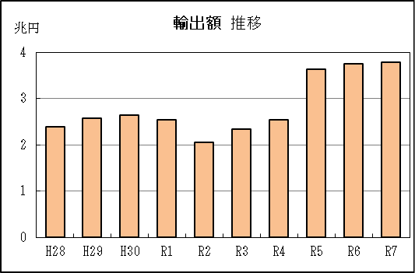
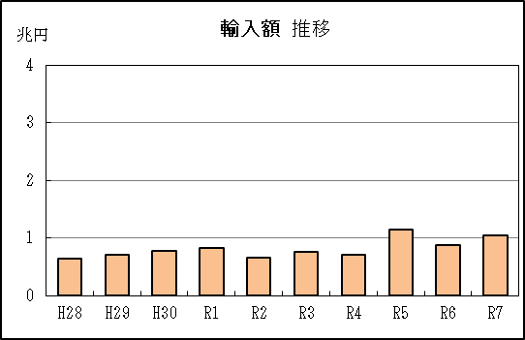

【グラフ作成用データ】

輸出 |  |  |  |  | 輸入
 |  | 金額 |  |  |  |  | 金額
2016年 | H28 | 2 |  | 9 | 2016年 | H28 | 1
2017年 | H29 | 3 |  | 8 | 2017年 | H29 | 1
2018年 | H30 | 3 |  | 7 | 2018年 | H30 | 1
2019年 | R1 | 3 |  | 6 | 2019年 | R1 | 1
2020年 | R2 | 2 |  | 5 | 2020年 | R2 | 1
2021年 | R3 | 2 |  | 4 | 2021年 | R3 | 1
2022年 | R4 | 3 |  | 3 | 2022年 | R4 | 1
2023年 | R5 | 4 |  | 2 | 2023年 | R5 | 1
2024年 | R6 | 4 |  | 1 | 2024年 | R6 | 1
2025年 | R7 | 4 |  | 0 | 2025年 | R7 | 1

グラフ単位 |  |  |  |  | グラフ単位
兆円 | 兆円 |  |  |  | 兆円 | 兆円
1000000000 | 千億円 |  |  |  | 100000000 | 千億円
 | 百億円 |  |  |  |  | 百億円

 | 億円 |  |  |  |  | 億円
 | 千万円 |  |  |  |  | 千万円

P5
衣浦港 貿易概況

【当年】 |  |  |  |  |  |  |  |  |  |  |  |  |  |  |  |  | （単位：百万円、％）
区 分 |  | 輸 出 額 |  |  |  | 輸 入 額 |  |  |  | 輸出入額 |  |  |  | 差引額(▲は輸入超過）
 |  | 前年同期比 |  | 管内比 |  | 前年同期比 |  | 管内比 |  | 前年同期比 |  | 管内比 |  | 前年同期比 |  | 管内比
衣浦港 |  |  | 166,747 |  |  |  | 294,294 |  |  |  | 461,041 |  |  |  | ▲ 127,547
 |  | 105.7 |  | 0.7 |  | 87.4 |  | 2.1 |  | 93.3 |  | 1.2 |  | 71.3 |  | －
名古屋税関 管 内 |  |  | 25,503,241 |  |  |  | 14,199,310 |  |  |  | 39,702,551 |  |  |  | 11,303,930
 |  | 101.4 |  | － |  | 101.2 |  | － |  | 101.3 |  | － |  | 101.7 |  | －

【推移】 |  |  |  |  |  |  |  |  |  |  |  |  |  |  |  |  | （単位：百万円、％）
期 間 |  | 輸 出 額 |  |  |  | 輸 入 額 |  |  |  | 輸出入額 |  |  |  | 差引額(▲は輸入超過）
 |  | 金 額 |  |  | 前 年 同期比 | 金 額 |  |  | 前 年 同期比 | 金 額 |  |  | 前 年 同期比 | 金 額 |  |  | 前 年 同期比
平成28年 |  |  | 126,364 |  | 71.1 |  | 153,758 |  | 81.3 |  | 280,122 |  | 76.3 |  | ▲ 27,394 |  | 242.2
平成29年 |  |  | 137,030 |  | 108.4 |  | 205,051 |  | 133.4 |  | 342,081 |  | 122.1 |  | ▲ 68,021 |  | 248.3
平成30年 |  |  | 153,112 |  | 111.7 |  | 221,324 |  | 107.9 |  | 374,437 |  | 109.5 |  | ▲ 68,212 |  | 100.3
令和元年 |  |  | 173,496 |  | 113.3 |  | 196,061 |  | 88.6 |  | 369,557 |  | 98.7 |  | ▲ 22,565 |  | 33.1
令和2年 |  |  | 132,643 |  | 76.5 |  | 126,826 |  | 64.7 |  | 259,469 |  | 70.2 |  | 5,816 |  | －
令和3年 |  |  | 70,672 |  | 53.3 |  | 254,812 |  | 200.9 |  | 325,484 |  | 125.4 |  | ▲ 184,139 |  | －
令和4年 |  |  | 102,768 |  | 145.4 |  | 629,515 |  | 247.1 |  | 732,283 |  | 225.0 |  | ▲ 526,747 |  | 286.1
令和5年 |  |  | 147,721 |  | 143.7 |  | 462,384 |  | 73.5 |  | 610,105 |  | 83.3 |  | ▲ 314,664 |  | 59.7
令和6年 |  |  | 157,725 |  | 106.8 |  | 336,654 |  | 72.8 |  | 494,380 |  | 81.0 |  | ▲ 178,929 |  | 56.9
令和7年 |  |  | 166,747 |  | 105.7 |  | 294,294 |  | 87.4 |  | 461,041 |  | 93.3 |  | ▲ 127,547 |  | 71.3
令和7年 | １月 |  | 9,361 |  | 87.0 |  | 39,388 |  | 113.0 |  | 48,749 |  | 106.9 |  | ▲ 30,027 |  | 124.6
 | ２月 |  | 14,167 |  | 99.4 |  | 31,607 |  | 131.0 |  | 45,774 |  | 119.2 |  | ▲ 17,440 |  | 176.5
 | ３月 |  | 16,101 |  | 104.9 |  | 20,060 |  | 69.9 |  | 36,161 |  | 82.1 |  | ▲ 3,959 |  | 29.7
 | ４月 |  | 9,795 |  | 65.1 |  | 17,000 |  | 60.0 |  | 26,795 |  | 61.8 |  | ▲ 7,205 |  | 54.3
 | ５月 |  | 14,549 |  | 105.8 |  | 21,340 |  | 86.3 |  | 35,889 |  | 93.3 |  | ▲ 6,791 |  | 61.9
 | ６月 |  | 13,081 |  | 138.7 |  | 19,686 |  | 74.3 |  | 32,768 |  | 91.3 |  | ▲ 6,605 |  | 38.7
 | ７月 |  | 10,533 |  | 74.5 |  | 26,892 |  | 72.5 |  | 37,425 |  | 73.0 |  | ▲ 16,359 |  | 71.2
 | ８月 |  | 20,547 |  | 126.0 |  | 21,248 |  | 86.0 |  | 41,795 |  | 101.9 |  | ▲ 700 |  | 8.3
 | ９月 |  | 17,902 |  | 114.0 |  | 26,099 |  | 95.2 |  | 44,002 |  | 102.1 |  | ▲ 8,197 |  | 70.0
 | 10月 |  | 11,224 |  | 131.7 |  | 22,439 |  | 85.0 |  | 33,664 |  | 96.4 |  | ▲ 11,215 |  | 62.7
 | 11月 |  | 12,394 |  | 82.6 |  | 15,393 |  | 58.1 |  | 27,787 |  | 67.0 |  | ▲ 2,999 |  | 26.1
 | 12月 |  | 17,091 |  | 180.6 |  | 33,141 |  | 121.1 |  | 50,233 |  | 136.4 |  | ▲ 16,050 |  | 89.7
・令和6年以前：確定値
・令和7年：輸出の11月分並びに輸入、輸出入及び差引の10月分以前は、確報値
・管内比とは、衣浦港が名古屋税関管内に占める割合

【推移グラフ】
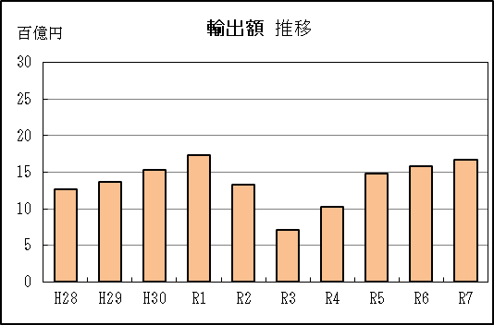
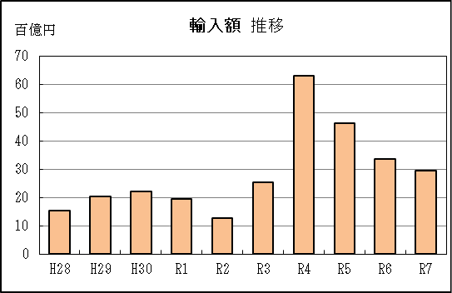

【グラフ作成用データ】

輸出 |  |  |  |  | 輸入
 |  | 金額 |  |  |  |  | 金額
2016年 | H28 | 13 |  | 9 | 2016年 | H28 | 15
2017年 | H29 | 14 |  | 8 | 2017年 | H29 | 21
2018年 | H30 | 15 |  | 7 | 2018年 | H30 | 22
2019年 | R1 | 17 |  | 6 | 2019年 | R1 | 20
2020年 | R2 | 13 |  | 5 | 2020年 | R2 | 13
2021年 | R3 | 7 |  | 4 | 2021年 | R3 | 25
2022年 | R4 | 10 |  | 3 | 2022年 | R4 | 63
2023年 | R5 | 15 |  | 2 | 2023年 | R5 | 46
2024年 | R6 | 16 |  | 1 | 2024年 | R6 | 34
2025年 | R7 | 17 |  | 0 | 2025年 | R7 | 29

グラフ単位 |  |  |  |  | グラフ単位
百億円 | 兆円 |  |  |  | 百億円 | 兆円
10000000 | 千億円 |  |  |  | 10000000 | 千億円
 | 百億円 |  |  |  |  | 百億円

